Kappaletavarakuljetushinnasto
Kappaletavarakuljetuspalvelu Luxemburgista/Brysselistä/Strasbourgista Helsinginseudulle ja vv.


 | *krs | m³ | EUR | *krs | m³ | EUR | *krs | m³ | EUR | *krs | m³ | EUR | *krs | m³ | EUR | Tilavuuslaskuri
 | 0.50 | 0.09 | 75.00 | 7 | 1.23 | 445.00 | 19 | 3.34 | 975.00 | 31 | 5.46 | 1455.00 | 43 | 7.57 | 1875.00 | Pituus | 116 | cm
 | 1 | 0.18 | 100.00 | 8 | 1.41 | 495.00 | 20 | 3.52 | 1015.00 | 32 | 5.63 | 1490.00 | 44 | 7.75 | 1910.00 | Leveys | 76 | cm
 | 1.50 | 0.26 | 125.00 | 9 | 1.58 | 545.00 | 21 | 3.70 | 1055.00 | 33 | 5.81 | 1525.00 | 45 | 7.92 | 1945.00 | Korkeus | 120 | cm
 | 2 | 0.35 | 155.00 | 10 | 1.76 | 595.00 | 22 | 3.87 | 1095.00 | 34 | 5.99 | 1560.00 | 46 | 8.10 | 1980.00 | Tilavuus | 1.06 | m³
 | 2.50 | 0.44 | 185.00 | 11 | 1.94 | 645.00 | 23 | 4.05 | 1135.00 | 35 | 6.16 | 1595.00 | 47 | 8.27 | 2015.00
 | 3 | 0.53 | 215.00 | 12 | 2.11 | 695.00 | 24 | 4.22 | 1175.00 | 36 | 6.34 | 1630.00 | 48 | 8.45 | 2050.00 | Tilavuuslaskuri

 | 3.50 | 0.62 | 245.00 | 13 | 2.29 | 735.00 | 25 | 4.40 | 1215.00 | 37 | 6.51 | 1665.00 | 49 | 8.63 | 2085.00 | Lavakauluskerroksia |  | 6
 | 4 | 0.70 | 275.00 | 14 | 2.46 | 775.00 | 26 | 4.58 | 1255.00 | 38 | 6.69 | 1700.00 | 50 | 8.80 | 2120.00 | Pituus | 116 | cm
 | 4.50 | 0.79 | 305.00 | 15 | 2.64 | 815.00 | 27 | 4.75 | 1295.00 | 39 | 6.87 | 1735.00 | 51 | 8.98 | 2155.00 | Leveys | 76 | cm
 | 5 | 0.88 | 335.00 | 16 | 2.82 | 855.00 | 28 | 4.93 | 1335.00 | 40 | 7.04 | 1770.00 | 52 | 9.15 | 2190.00 | Korkeus | 120 | cm
 | 5.50 | 0.97 | 365.00 | 17 | 2.99 | 895.00 | 29 | 5.10 | 1375.00 | 41 | 7.22 | 1805.00 | 53 | 9.33 | 2225.00 | Tilavuus | 1.06 | m³
 | 6 | 1.06 | 395.00 | 18 | 3.17 | 935.00 | 30 | 5.28 | 1415.00 | 42 | 7.39 | 1840.00 | 54 | 9.51 | 2260.00

Kuljetuksen järjestää: | Kuljetushinta (sis. alv 17%) määräytyy kuljetustilavuuden perusteella (päivitetty 01.01.2024)
QBIC-Trans / Trendwell Co. | *Kuljetustilavuus määräytyy kuljetukseen tarvittavien lavakauluskerrosten *(krs) mukaan.
 | Isompien tavaroiden kuljettamisesta sovitaan erikseen - kuljetushinta määräytyy m³-tilavuuden mukaan.
 | Lavakaulusten sisämitat ovat P116 x L76 x K20 cm (P76 x L 57 x K20 cm)
Yhteystiedot:
Trendwell Co.
10C, Baachhiel | Muutto- ja kuljetuspalvelu Luxemburgissa: ks Kuljetusehdot
L-5682 Dalheim
LUXEMBOURG
mail@trendwell.lu
T: +352-691-963 963
Alv-nro LU14428112
Yritysrekisteri-nro (Lux) B 29.035

Lavakaulus - kuva
Lavakaulus - sisämitat P116 x L76 x K20 cm - pinottavissa
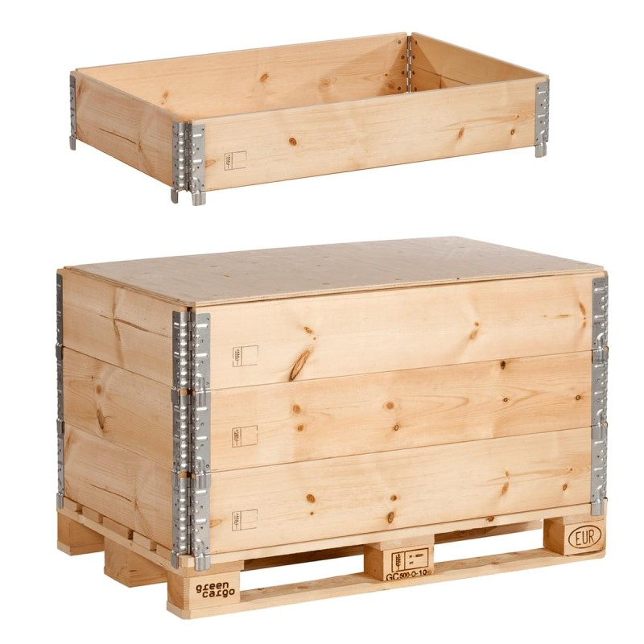

 | Yksi lavakauluskerros - sisämitat P116 x L76 x K20 cm (0,18 m³)

 | Kolme kerrosta lavakauluksia - kolmen lavakauluksen sisämitat P116 x L76 x K60 cm (0,53 m³)

